1.1
voltar à página inicial |  |  |  | 1 - CLAREZA DO CONTEÚDO
 | S | N | NA
 | x |  |  | 1.1 O sítio Web apresenta um resumo breve do seu propósito, visível sem se fazer scroll
 |  |  |  | Num primeiro vislumbre do sítio Web deve ser visível uma breve definição do seu propósito que dê a indicação ao utilizador de que sítio Web se trata e quais são as tarefas que se podem levar a efeito.

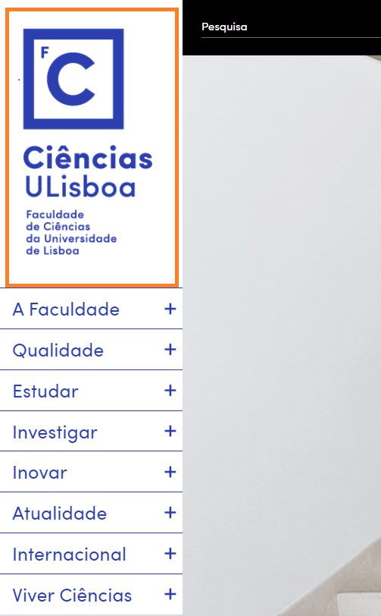
 | Listagem de evidências
 |  |  |  |  | Notas:
 |  |  |  |  | A designação da instituição acaba por ser autoexplicativa do seu propósito, e está presente em todas as páginas. Página: https://ciencias.ulisboa.pt/

 | PODE INCLUSIVAMENTE RETIRAR O FUNDO AMARELO.

1.3
voltar à página inicial |  |  |  | 1 - CLAREZA DO CONTEÚDO
 | S | N | NA
 | x |  |  | 1.3 Cada bloco de conteúdo contém a sua data de atualização
 |  |  |  | Cada bloco de conteúdo isolado ou conjunto de blocos de conteúdo relacionado deverá ter a data da sua atualização associada, expressa num tamanho de letra 2 pontos abaixo ao do corpo do texto, com contraste mais reduzido mas nunca inferior a 4,5:1.

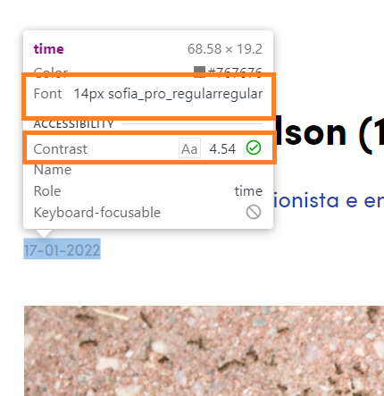
 | Listagem de evidências
 |  |  |  |  | Notas:
 |  |  |  |  | No bloco de notícias, cada um dos artigos encontra-se datado, com fonte de 14px quando o corpo do texto tem 16px. O contraste é de 12.63. Página: https://ciencias.ulisboa.pt/pt/noticia/17-01-2022/edward-o-wilson-1929-2021 No bloco de oferta formativa, a fonte é 20.8 px (15.6 pt) quando o corpo de texto "listagem de cursos"tem 16 px (12pt). O contraste é de 8.56 e 21 respetivamente. Página: https://ciencias.ulisboa.pt/pt/oferta-formativa

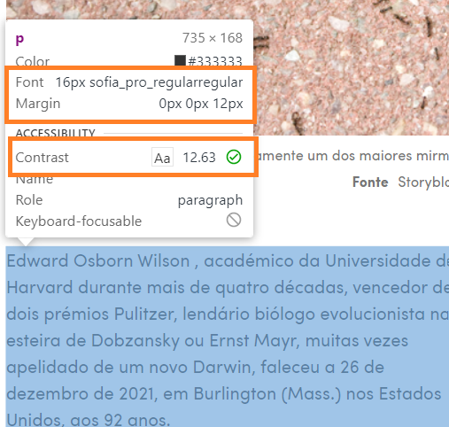

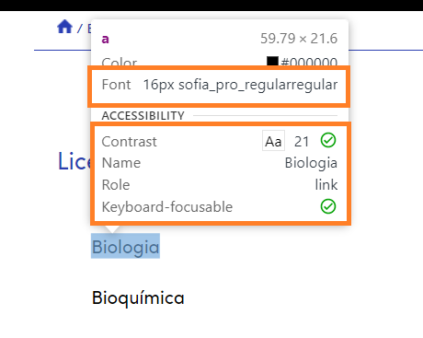
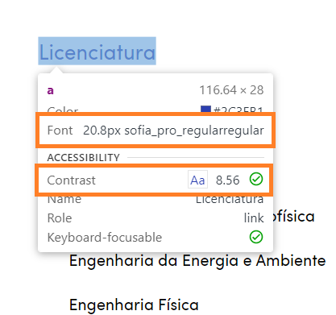

1.4
voltar à página inicial |  |  |  | 1 - CLAREZA DO CONTEÚDO
 | S | N | NA
 | x |  |  | 1.4 A informação sobre a entidade responsável pelo conteúdo está em todas as páginas
 |  |  |  | A identificação da entidade responsável pelos conteúdos produzidos, incluindo uma hiperligação para a página de contactos deverá constar do rodapé de todas as páginas.

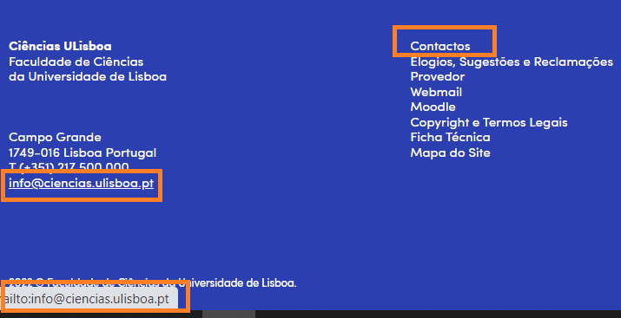
 | Listagem de evidências
 |  |  |  |  | Notas:
 |  |  |  |  | A informação sobre a entidade responsável encontra-se no rodapé em todas as páginas do sítio Web. No rodapé, igualmente presente em todas as páginas, existe uma hiperligação para o próprio e-mail institucional. O link para contactos é uma base de dados de todas as pessoas e unidades da faculdade. Página: https://www.ciencias.ulisboa.pt

2.1
voltar à página inicial |  |  |  | 2 - USABILIDADE DO CONTEÚDO
 | S | N | NA
 | x |  |  | 2.1 O tipo de letra do corpo do documento é adequado e o tamanho da letra é, no mínimo, de 12 pontos
 |  |  |  | De forma a assegurar a boa legibilidade do texto para todos os utilizadores, o tamanho de letra do texto que compõe o corpo do documento deverá ser, no mínimo, de 12 pontos, assegurando sempre que os mesmos são escaláveis para tamanhos superiores, sempre que o utilizador considere necessário.

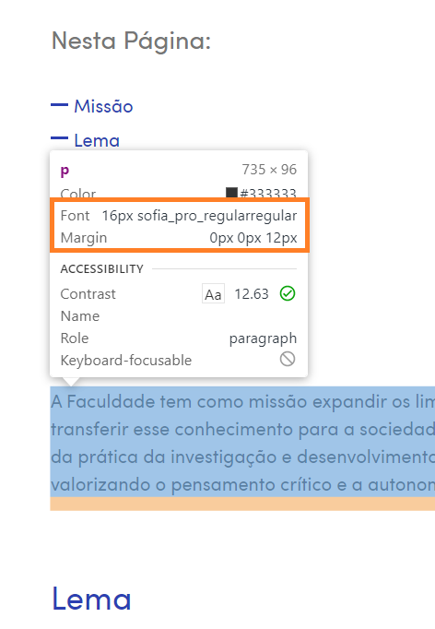
 | Listagem de evidências
 |  |  |  |  | Notas:
 |  |  |  |  | O texto do corpo do documento tem tamanho de letra adequado de 16px (12 pontos). https://ciencias.ulisboa.pt/pt/a-faculdade

2.2
voltar à página inicial |  |  |  | 2 - USABILIDADE DO CONTEÚDO
 | S | N | NA
 | X |  |  | 2.2 A informação secundária (datas, autores) utiliza, no mínimo, um tamanho de letra de 10 pontos
 |  |  |  | A informação secundária, como os autores de textos ou de imagens, as datas de publicação ou outros tipos de meta-informação, podem usar tamanhos de letra mais pequenos, mas, no mínimo, com 10 pontos, assegurando sempre que os mesmos são escaláveis para tamanhos superiores, sempre que o utilizador considere necessário.

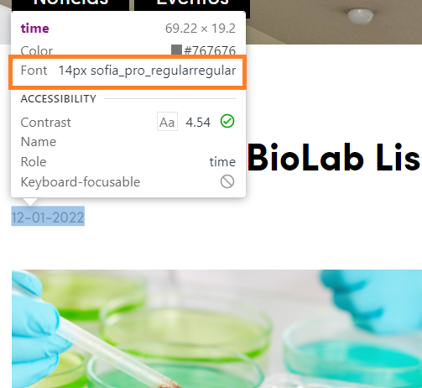
 | Listagem de evidências
 |  |  |  |  | Notas:
 |  |  |  |  | No bloco de notícias, cada um dos artigos encontra-se datado, com fonte de 14px (10.5 pontos). Página de evidência: https://ciencias.ulisboa.pt/pt/a-faculdade Na landing page das notícias a informação secundária, como datas de publicação utiliza fonte de 14 px (10.5 pontos) Página de evidência: https://ciencias.ulisboa.pt/pt/noticias

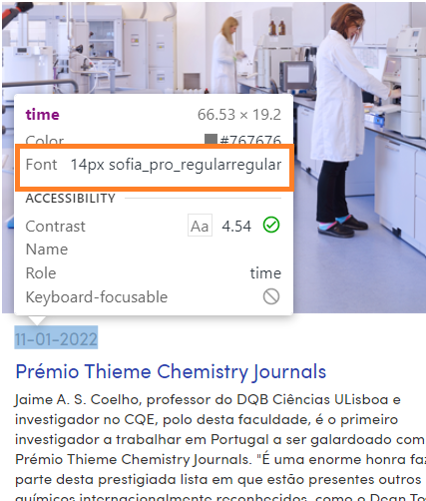

2.3
voltar à página inicial |  |  |  | 2 - USABILIDADE DO CONTEÚDO
 | S | N | NA
 | x |  |  | 2.3 Blocos e linhas de texto com largura não superior a 100 caracteres
 |  |  |  | Para manter o conforto de leitura, os blocos ou linhas de texto não deverão ter mais de 100 caracteres de largura. Os 80 caracteres correspondem à dimensão que se apresenta nos estudos como a mais confortável para os utilizadores.

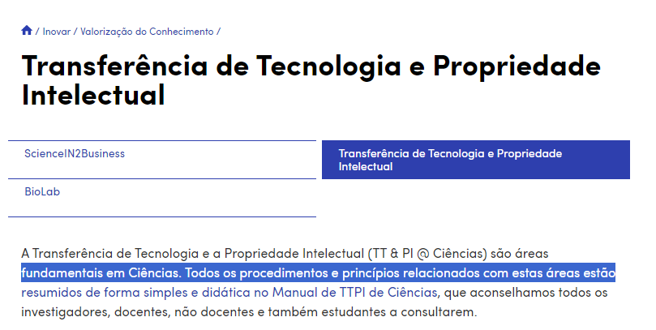
 | Listagem de evidências
 |  |  |  |  | Notas:
 |  |  |  |  | As linhas de texto não excedem os 100 caracteres. Página de evidência: https://ciencias.ulisboa.pt/pt/tt-pi-ciencias

2.4
voltar à página inicial |  |  |  | 2 - USABILIDADE DO CONTEÚDO
 | S | N | NA
 | x |  |  | 2.4 O espaçamento entre linhas não é inferior a 1.5x o tamanho da letra
 |  |  |  | Para assegurar a leitura confortável de blocos de texto deve ser usado um espaçamento entre linhas de 1.5x o tamanho da letra.

 | Listagem de evidências
 |  |  |  |  | Notas:
 |  |  |  |  | O espaçamento entre linhas é de 1.5x o tamanho da letra. Página de evidência: https://ciencias.ulisboa.pt/pt/comunicados-direcao-de-ciencias

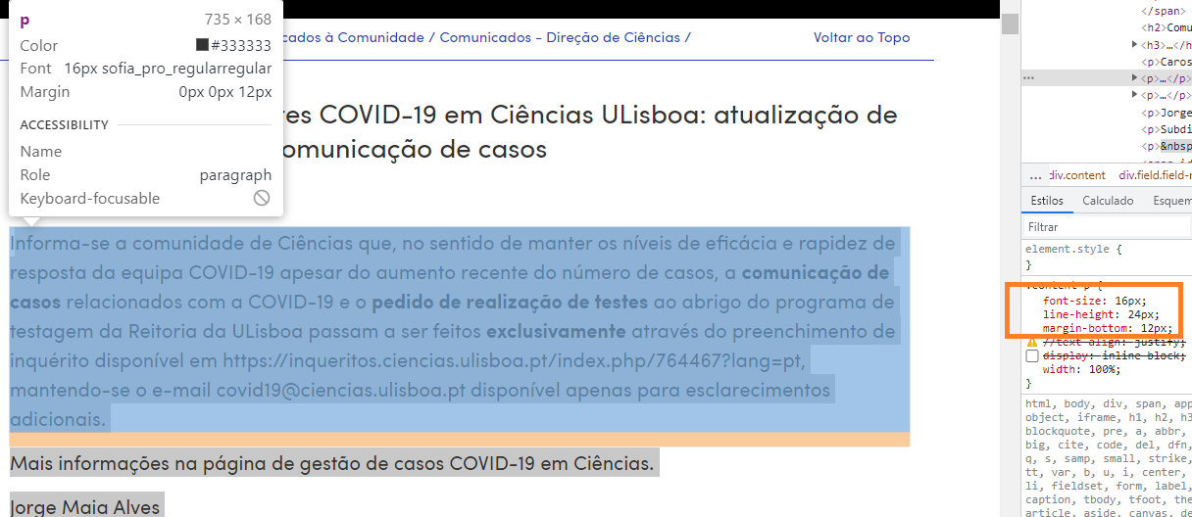

3.1
voltar à página inicial |  |  |  | 3 - ESTRUTURA DA NAVEGAÇÃO
 | S | N | NA
 | X |  |  | 3.1 Nenhum nível de navegação tem mais de 9 opções
 |  |  |  | A navegação principal deve ser equilibrada, nem com demasiadas opções de topo sem opções secundárias, nem com poucas opções de topo e muitas opções secundarias. Nenhum nível de navegação deve ter mais de 9 opções.

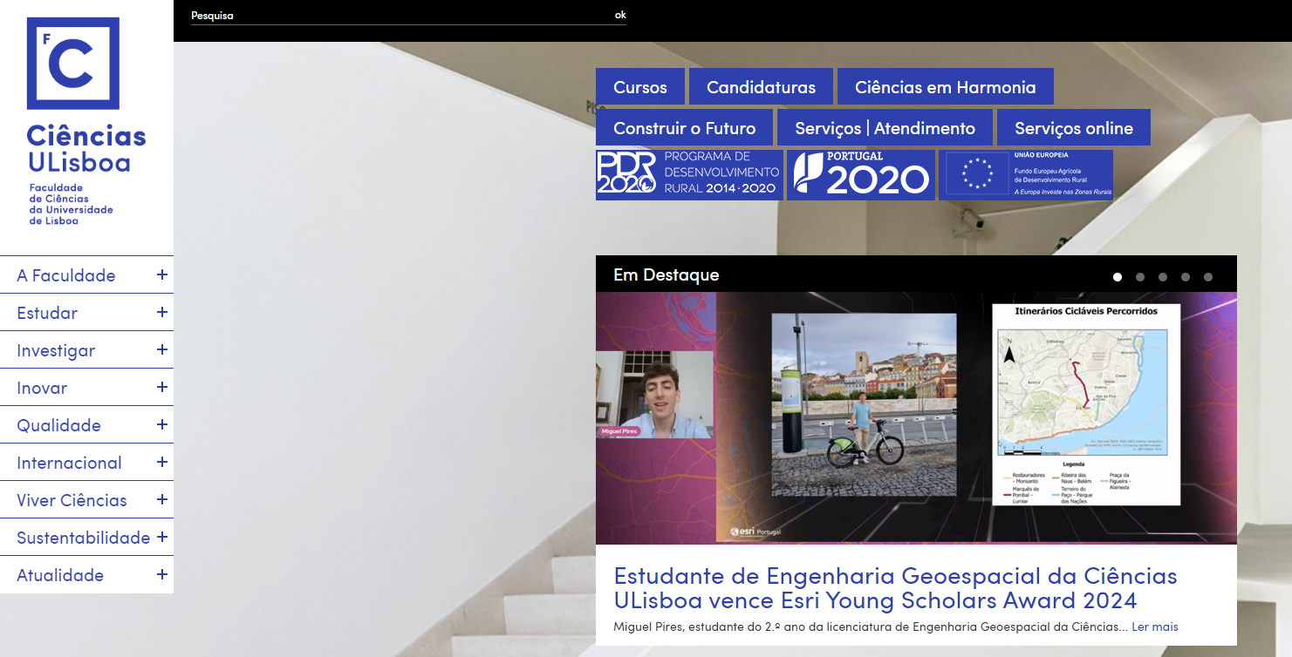
 | Listagem de evidências
 |  |  |  |  | Notas:
 |  |  |  |  | A navegação principal tem 9 opções (lateral), sendo que cada uma delas tem opções secundárias mas nunca com mais do que 9 opções. As opções de topo são destaques, ou links diretos para sistemas de informação (Serviços online). As 3 opções de topo com logótipo são requisitos legais para financiamento desses programas pelo que existe obrigatoriedade em colocá-los na página e visíveis sem necessidade de scroll. Página de evidência: http://www.ciencias.ulisboa.pt

3.3
voltar à página inicial |  |  |  | 3 - ESTRUTURA DA NAVEGAÇÃO
 | S | N | NA
 | x |  |  | 3.3 As hiperligações de texto não devem ser diferenciadas apenas com base na cor
 |  |  |  | As hiperligações de texto devem apresentar um contraste mínimo de 4,5:1 com a envolvente e uma representação visual complementar à cor - idealmente as hiperligações devem apresentar-se sublinhadas. As hiperligações em texto devem apresentar-se da mesma forma em todo o sítio Web.

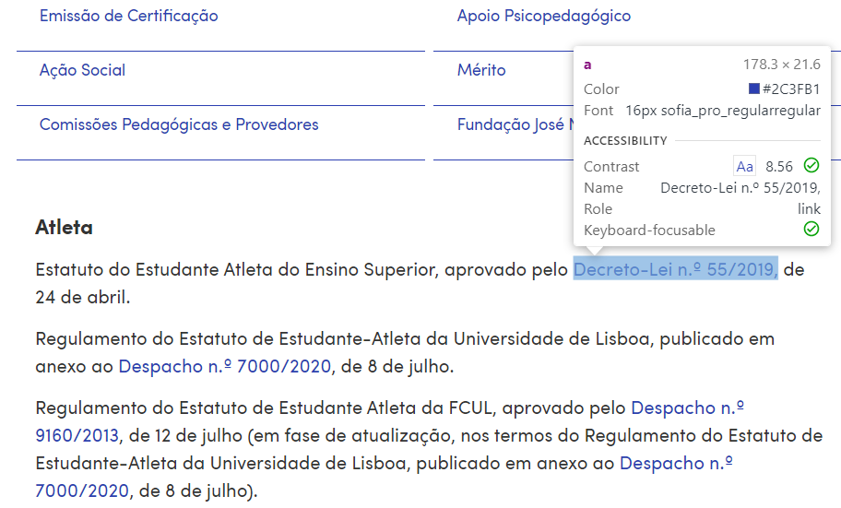
 | Listagem de evidências
 |  |  |  |  | Notas:
 |  |  |  |  | As hiperligações, para além de terem outra cor, têm um contraste de 10.12 (como mostrado na evidência); as hiperligações não se encontram originalmente sublinhadas - no entanto, com a passagem do rato as mesmas ficam sublinhadas. Página de evidência: https://ciencias.ulisboa.pt/pt/estatutos-especiais

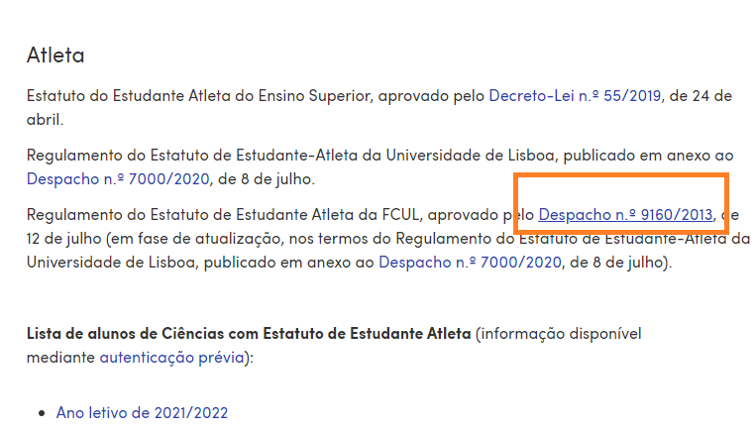

4.1
voltar à página inicial |  |  |  | 4 - ESTRUTURA DA INFORMAÇÃO
 | S | N | NA
 | x |  |  | 4.1 Os documentos longos têm um índice no topo com hiperligações internas para o mesmo
 |  |  |  | Os documentos com mais de três ecrãs de altura deverão ter a hierarquia de cabeçalhos espelhada num índice no topo da página com hiperligações internas para as respetivas secções e subsecções.

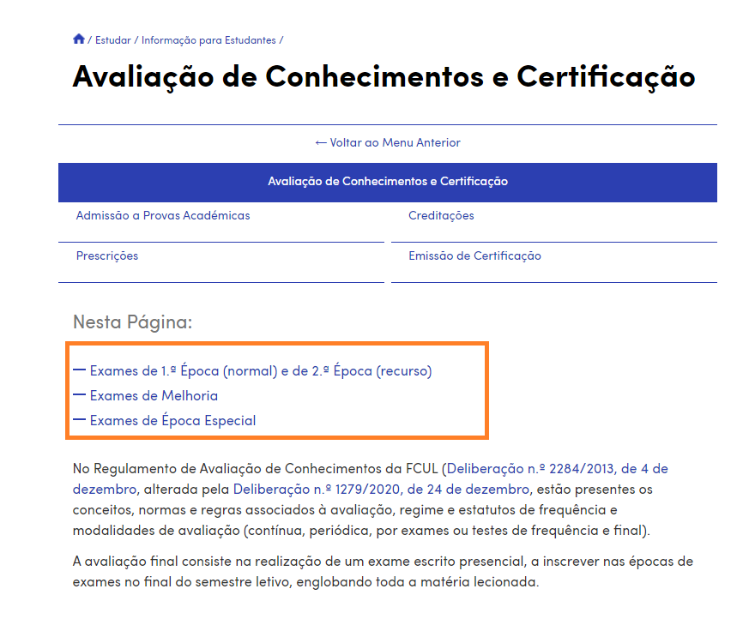
 | Listagem de evidências
 |  |  |  |  | Notas:
 |  |  |  |  | Os documentos longos têm um índice de conteúdos, no topo da página, com hiperligações internas para facilitar a navegação no documento. Página de evidência: https://ciencias.ulisboa.pt/pt/avaliacao-de-conhecimentos-e-certificacao

4.2
voltar à página inicial |  |  |  | 4 - ESTRUTURA DA INFORMAÇÃO
 | S | N | NA
 | x |  |  | 4.2 O layout do sítio Web é adaptável a plataformas móveis sem necessidade de efetuar varrimento horizontal
 |  |  |  | O layout do sítio Web deve ser adaptável aos tamanhos mais comuns de visualização, adaptando-se a várias larguras de ecrã sem que surjam barras de varrimento horizontais.

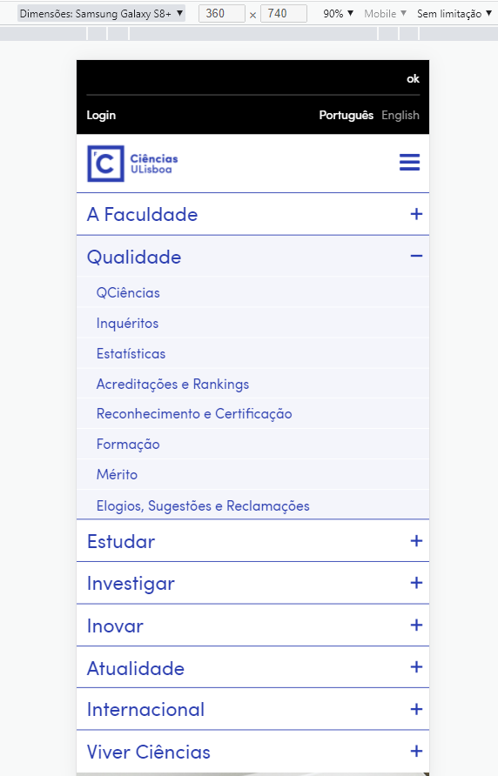
 | Listagem de evidências
 |  |  |  |  | Notas:
 |  |  |  |  | Em nenhum dos testes efetuados, com dispositivos de diversas dimensões, foi necessário recorrer ao varrimento horizontal. Página: https://www.ciencias.ulisboa.pt, verificado através das ferramentas de desenvolvimento do google chrome Versão 97.0.4692.71 (Compilação oficial) (64 bits)

 |  |  |  |  | Ipad (portrait)

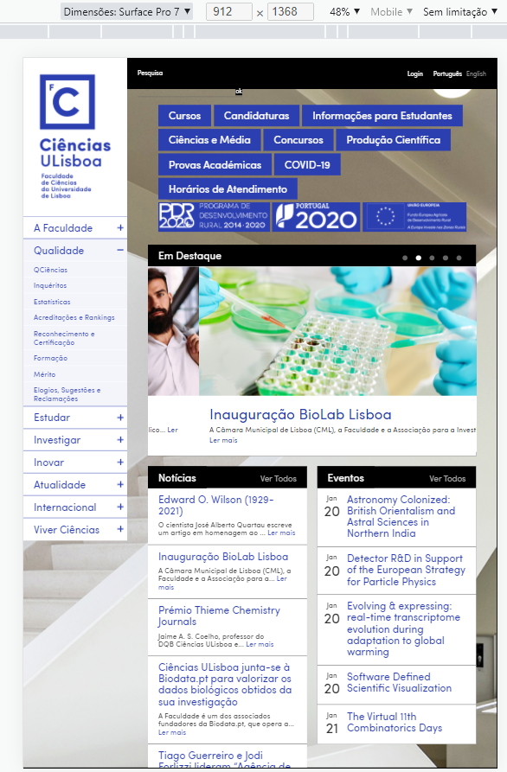

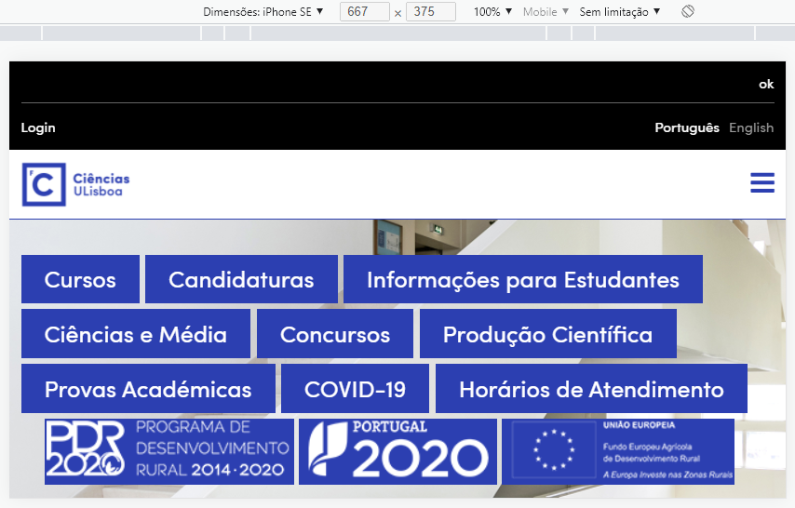

5.2
voltar à página inicial |  |  |  | 5 - ELEMENTOS INTERATIVOS
 | S | N | NA
 | x |  |  | 5.2 Os elementos interativos têm uma dimensão mínima de 44px CSS (44 pontos) (vertical e horizontal)
 |  |  |  | De forma a assegurar que todos os elementos interativos são facilmente acionáveis por qualquer tipo de dispositivo apontador ou toque, estes devem ter a dimensão mínima de 44px CSS de altura e de largura.

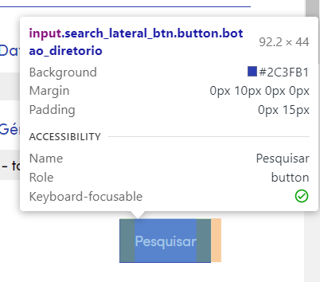
 | Listagem de evidências
 |  |  |  |  | Notas:
 |  |  |  |  | Evidência tendo por base o formulário de pesquisa de notícias disponível em: https://ciencias.ulisboa.pt/pt/noticias

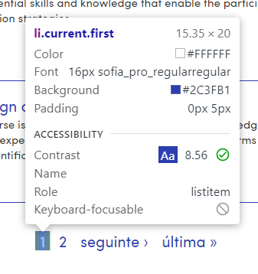

 |  |  |  |  | Evidência pesquisa de contactos em: https://ciencias.ulisboa.pt/pt/contactos

5.3
voltar à página inicial |  |  |  | 5 - ELEMENTOS INTERATIVOS
 | S | N | NA
 | x |  |  | 5.3 Há apenas um botão de ação principal por página e o mesmo encontra-se destacado
 |  |  |  | Deve existir apenas um botão de ação principal por página e o mesmo deve apresentar-se numa cor contrastante. Todos os outros botões devem ser considerados como secundários.

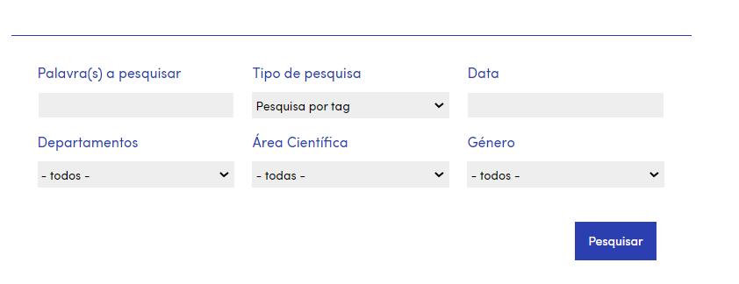
 | Listagem de evidências
 |  |  |  |  | Notas:
 |  |  |  |  | No exemplos, existe um botão destacado de ação principal, de cor diferente. Páginas: https://ciencias.ulisboa.pt/pt/noticias https://ciencias.ulisboa.pt/pt/eventos

5.4
voltar à página inicial |  |  |  | 5 - ELEMENTOS INTERATIVOS
 | S | N | NA
 | x |  |  | 5.4 Elementos gráficos interativos têm de aparentar ser clicáveis
 |  |  |  | Os elementos gráficos clicáveis devem ser percecionáveis como tal, através da forma, da cor ou do aparente volume.

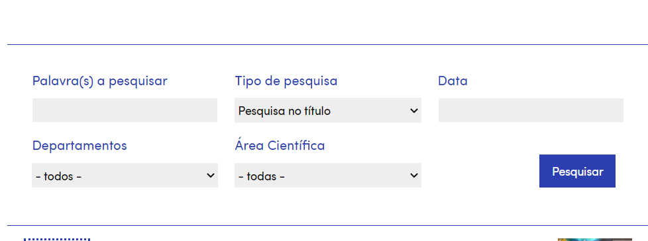
 | Listagem de evidências
 |  |  |  |  | Notas:
 |  |  |  |  | O botão gráfico interativo "Pesquisar" tem uma forma diferenciada e uma cor que se destaca. Página de evidência: https://ciencias.ulisboa.pt/pt/eventos Na segunda ilustração, o link que se encontra no título de notícias ou eventos induz que o também o possa ser. Página: https://ciencias.ulisboa.pt/

